LAPORAN HARIAN


 |  | LAPORAN KAWALSELIA KERJA-KERJA PERKHIDMATAN PENGURUSAN PEMBERSIHAN AWAM HULU SELANGOR (PHS)

 |  | NAMA KONTRAKTOR |  |  | : | KDEB WASTE MANAGEMENT SDN.BHD.
 |  | KAWASAN PERKHIDMATAN |  |  | : | PHS19
 |  | NO. PENDAFTARAN LORI |  |  | : | BPS 2115
 |  | TARIKH |  |  | : | 30.04.2024 |  |  |  |  |  |  | MAJLIS PERBANDARAN HULU SELANGOR
BIL | LOKASI / JALAN | JADUAL KERJA |  |  |  |  |  |  |  | PETUNJUK |  | CATATAN PENYELIA KDEB WASTE MANAGEMENT | CATATAN PENGAWAS MAJLIS PERBANDARAN HULU SELANGOR (MPHS)
 |  | SAPUAN | LONGKANG | RUMPUT | KPHL |  | PSR MLM | PSR PAGI | WAKTU KUTIPAN PLASTIK KUNING

1 | JLN UTAMA | ü | ü | ü |  |  |  |  | 5.00 PM | 8.00 10.00 ( √ ) 10.00 12.00 ( √ ) 2.00 4.00 ( √ ) 4.00 7.00 ( ) | 8.00 10.00 ( ) 10.00 12.00 ( ) 2.00 4.00 ( ) 4.00 7.00 ( √ )
2 | SHOPLOT/KOMERSIAL/INDUSTRI | ü | ü |  |  |  |  |  | 5.00 PM
3 | SEKOLAH/INSTITUSI | ü |  |  |  |  |  |  | 5.00 PM
4 | JADUAL HARIAN | ü | ü | ü | ü |  |  |  | 5.00 PM
5 | SAPUAN TAMAN | ü | ü | ü |  |  |  |  | 5.00 PM

 |  | JUMLAH PEKERJA |  |  |  |  |  |  | ULASAN KETUA OPERASI KDEBWM: …………………………………………………………………….. ( AL KAMARIZAL ABD LATIF ) KETUA OPERASI CAWANGAN HULU SELANGOR
 | PEKERJA + PEMANDU | 15
 | LORI RORO | 1

 | ___________________________________________________________
 | PENYELIA KANAN KDEBWM

LAPORAN GAMBAR
 |  |  |  |  |  |  |  | PHS 19
 | LAPORAN HARIAN BERGAMBAR : |  |  |  |  |  |  |  |  |  | 30/04/2024

 | SKOP KERJA : PEMBERSIHAN LONGKANG |  |  |  |  | SKOP KERJA : SAPUAN |  |  |  | SKOP KERJA : POTONGAN RUMPUT |  |  |  | SKOP KERJA : KUTIPAN SAMPAH KEBUN/ PUKAL / HARAM / LONGGOK (KPHL)
 | LOKASI : | JALAN GAPI 1D/5 10.59 AM |  |  |  | LOKASI : | JALAN GAPI 1A/2 09.19 AM |  |  | LOKASI : | PERSIARAN ANTARA GAPI 08.37 AM |  |  | LOKASI : | JALAN GAPI 1A/2 08.28 AM

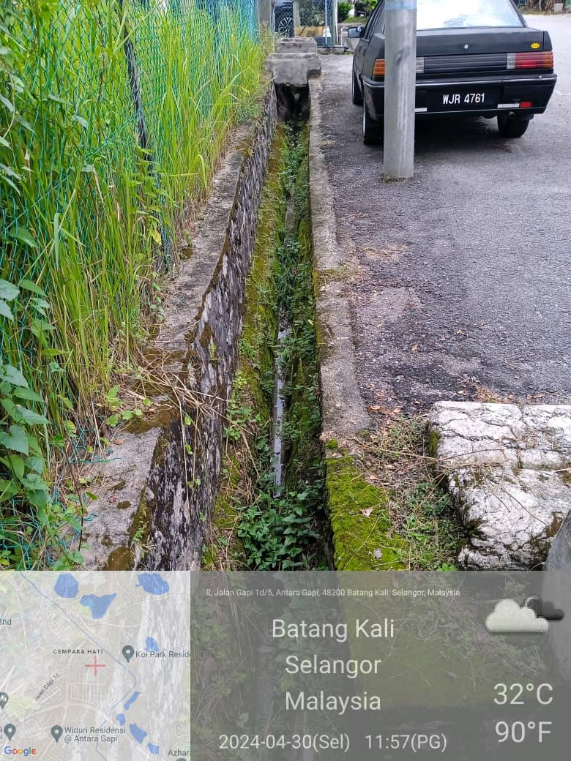 SEBELUM |  |  |  |  | 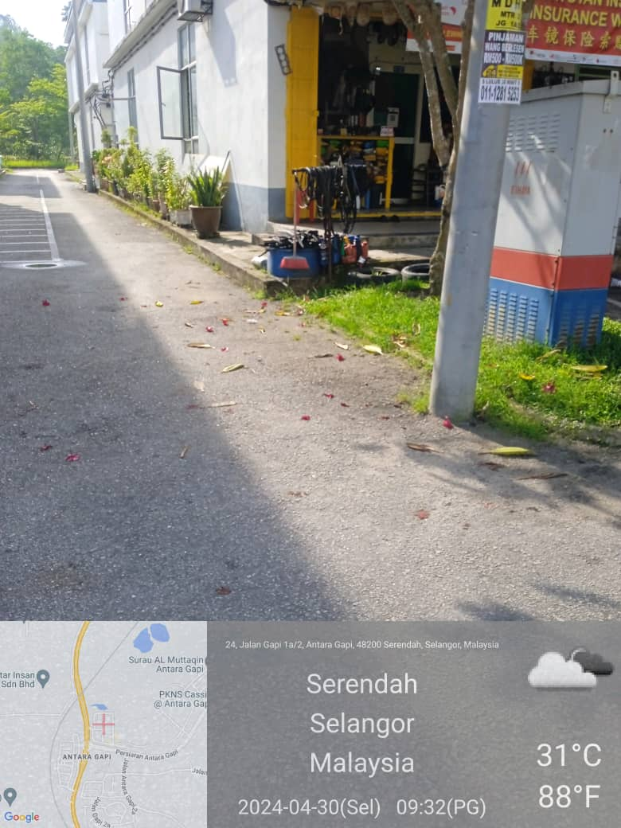 |  |  |  |  | 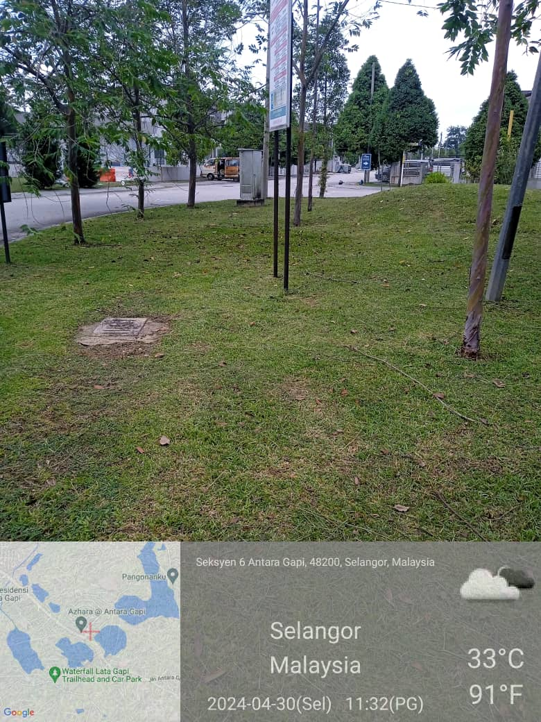 |  |  |  | 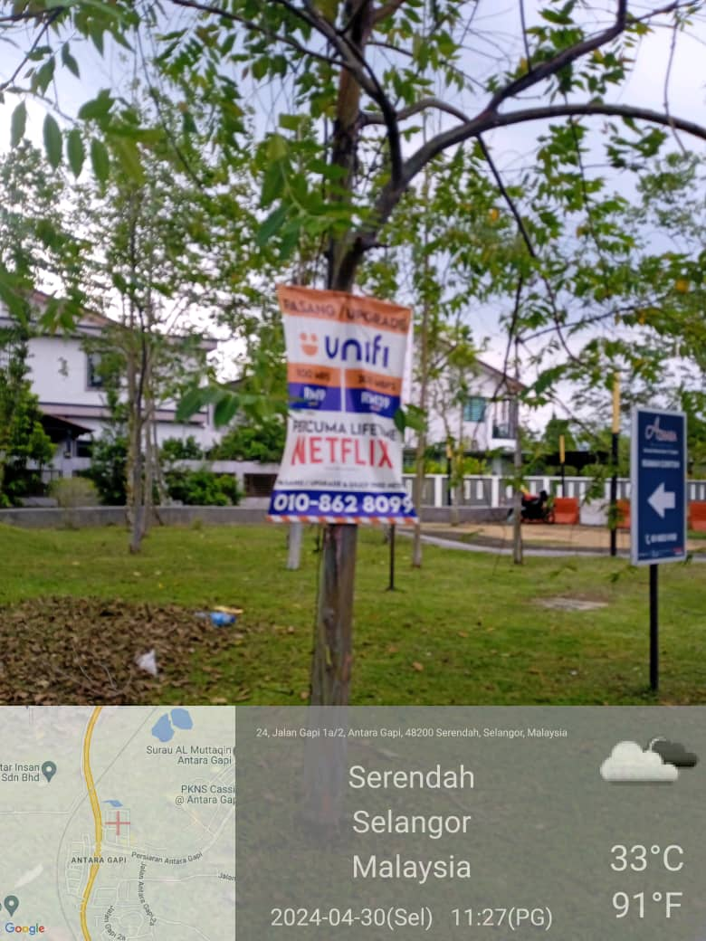

SEMASA |  |  |  |  | 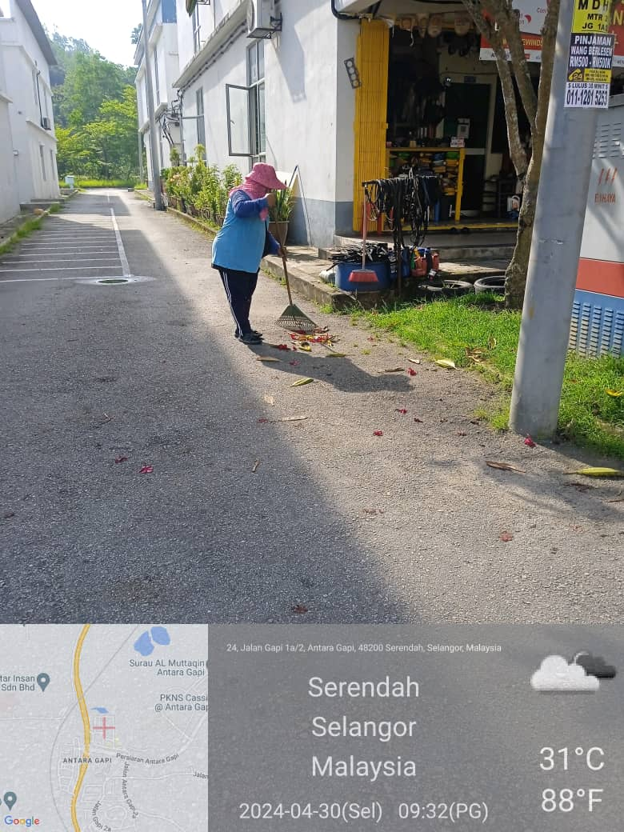 |  |  |  | 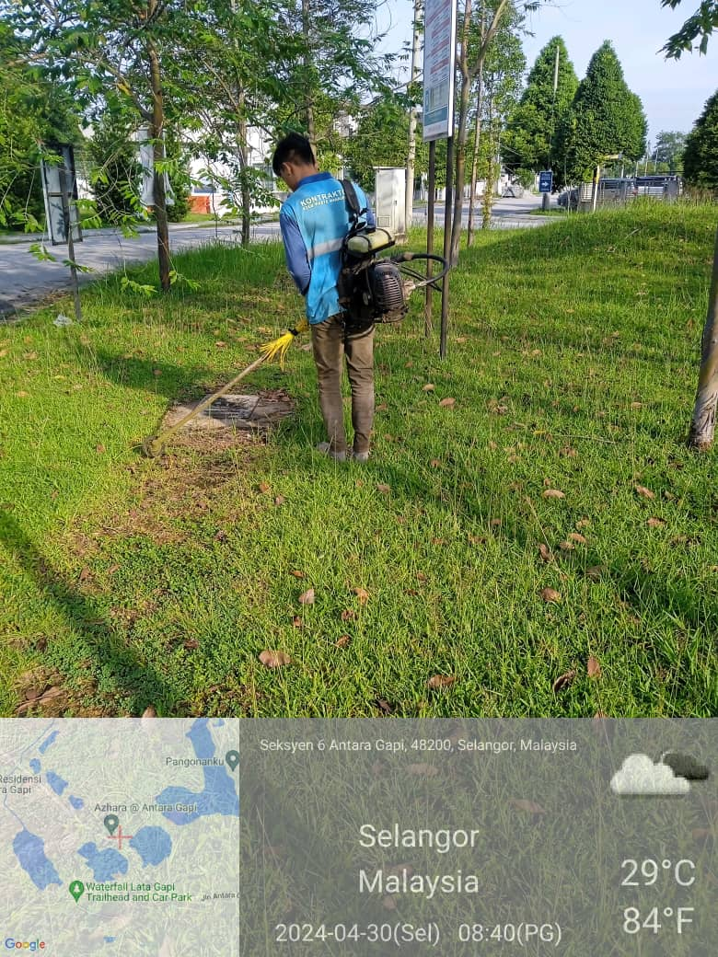 |  |  |  |  | 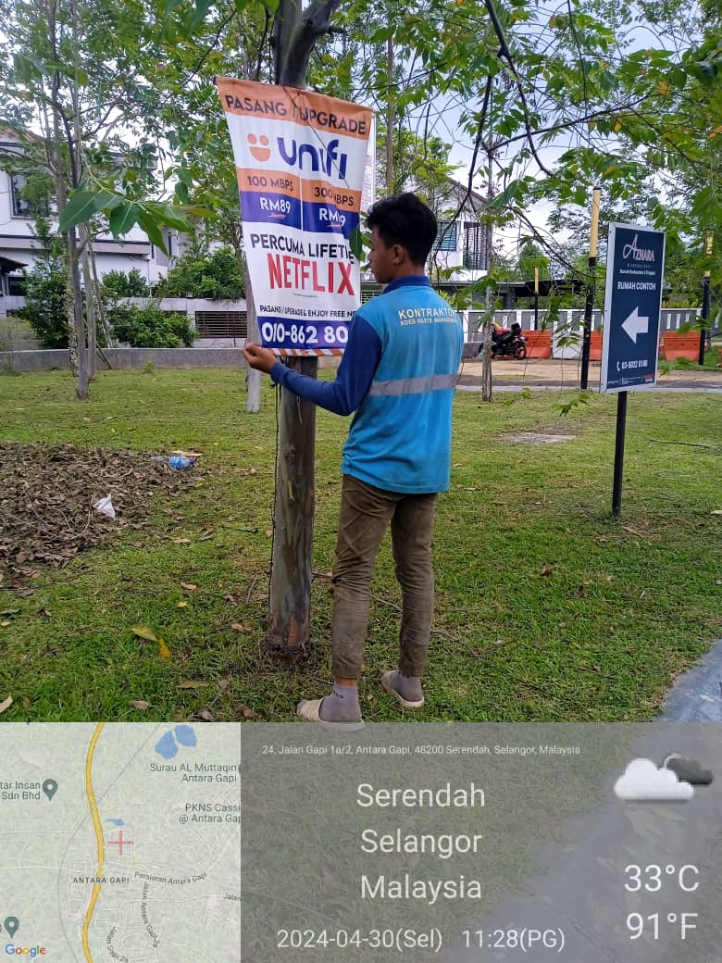

SELEPAS | 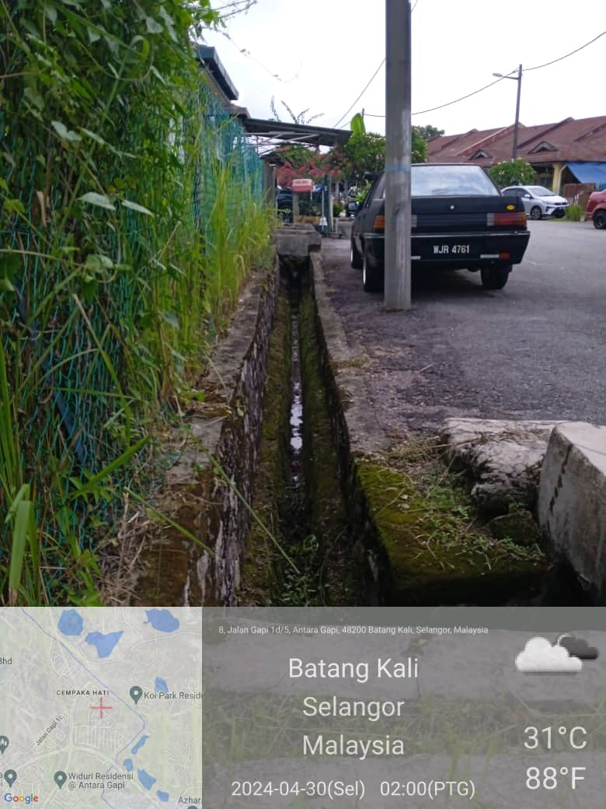 |  |  |  |  | 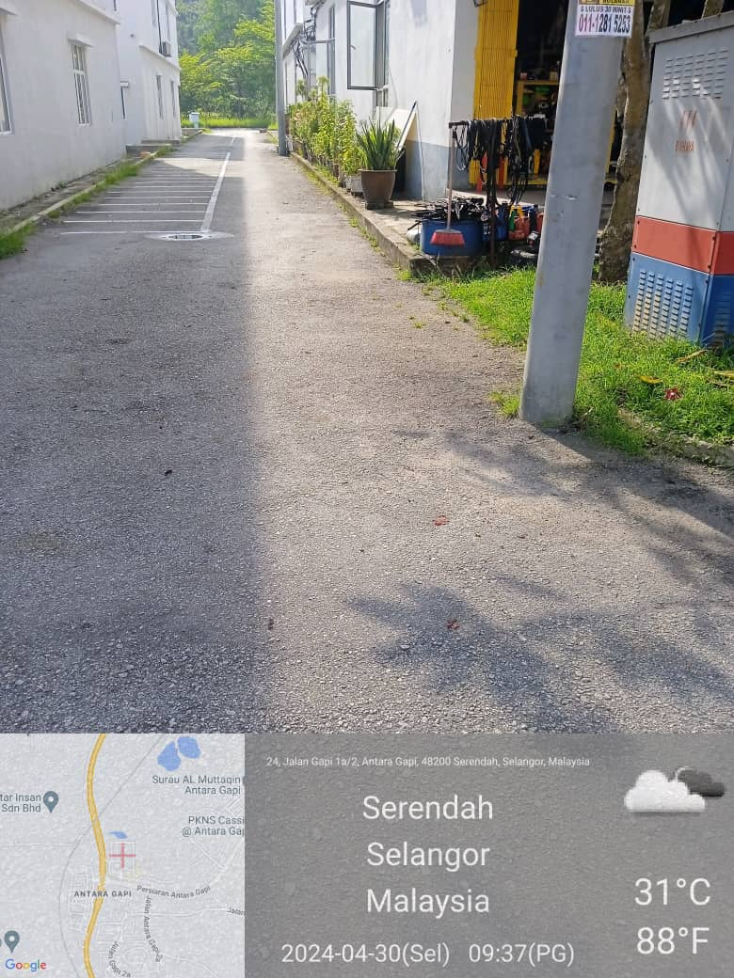 |  |  |  | 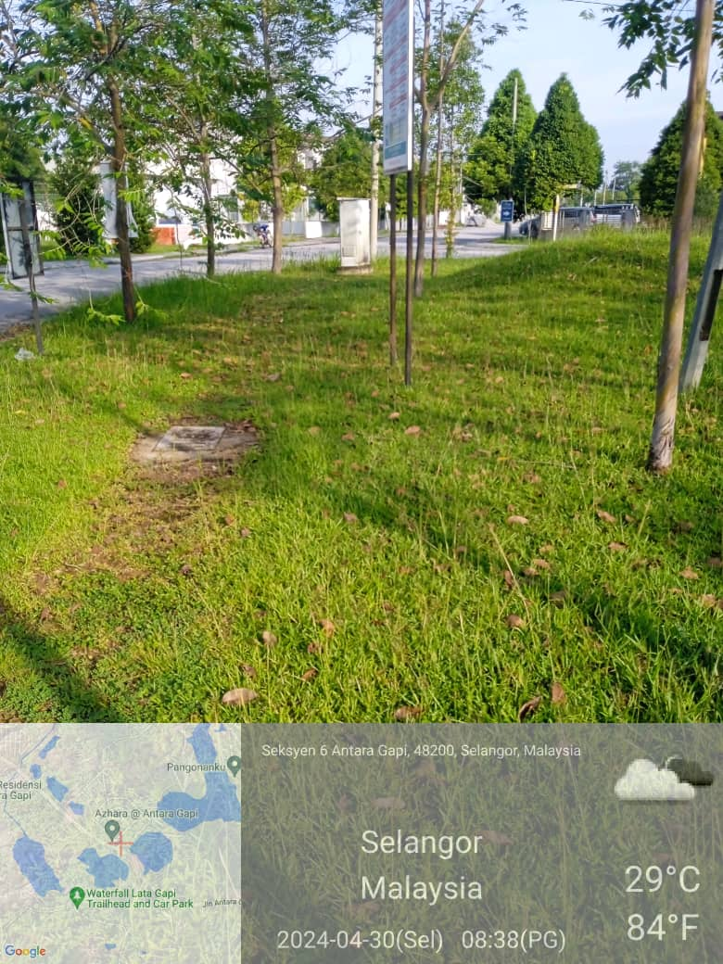 |  |  |  | 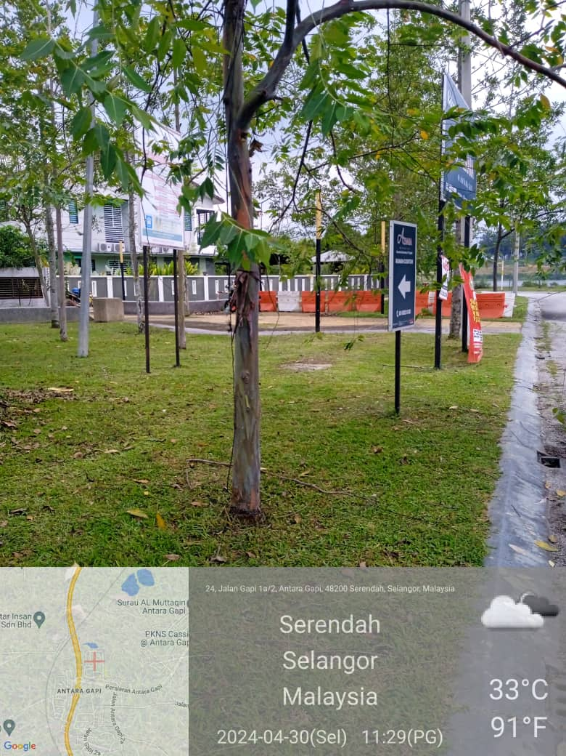

 | Disediakan oleh |  | : | Nama Penyelia KDEBWM |  |  |  |  |  | Disediakan oleh |  | : | Pengawas MPHS

LAPORAN GAMBAR (2)
 |  |  |  |  |  |  | PHS 19
 | LAPORAN HARIAN BERGAMBAR : |  |  |  |  |  |  |  | 30/04/2024

 | SKOP KERJA : PEMBERSIHAN LONGKANG |  |  |  | SKOP KERJA : SAPUAN |  |  | SKOP KERJA : POTONGAN RUMPUT |  |  |  | SKOP KERJA : KUTIPAN SAMPAH KEBUN/ PUKAL / HARAM / LONGGOK (KPHL)
 | LOKASI : |  |  |  | LOKASI : | JALAN GAPI 1D/5 09.54 AM |  | LOKASI : |  |  |  | LOKASI :

SEBELUM |  |  |  | 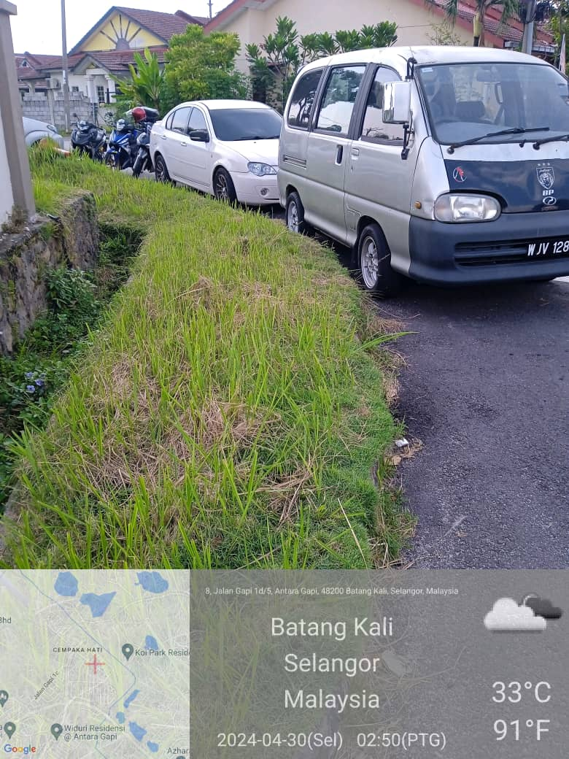

SEMASA |  |  |  |  | 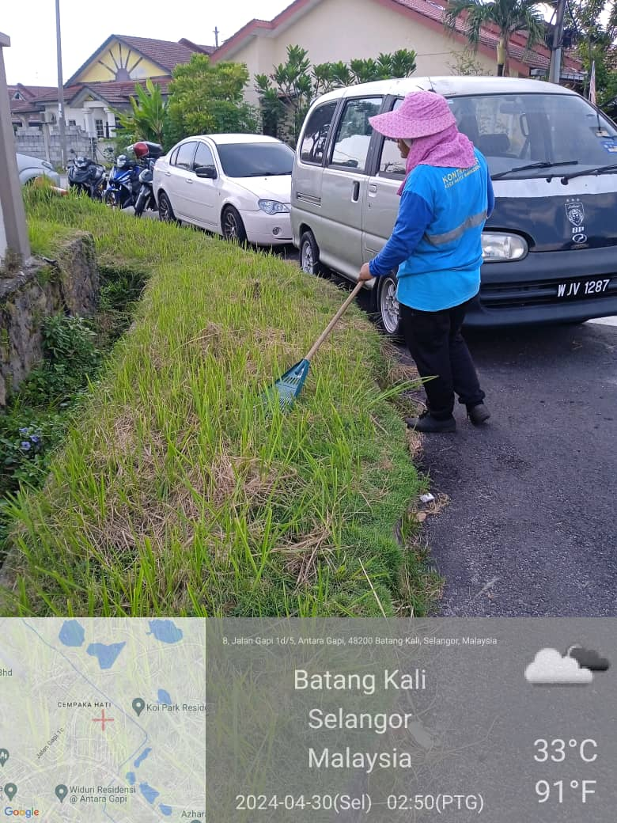

SELEPAS |  |  |  |  | 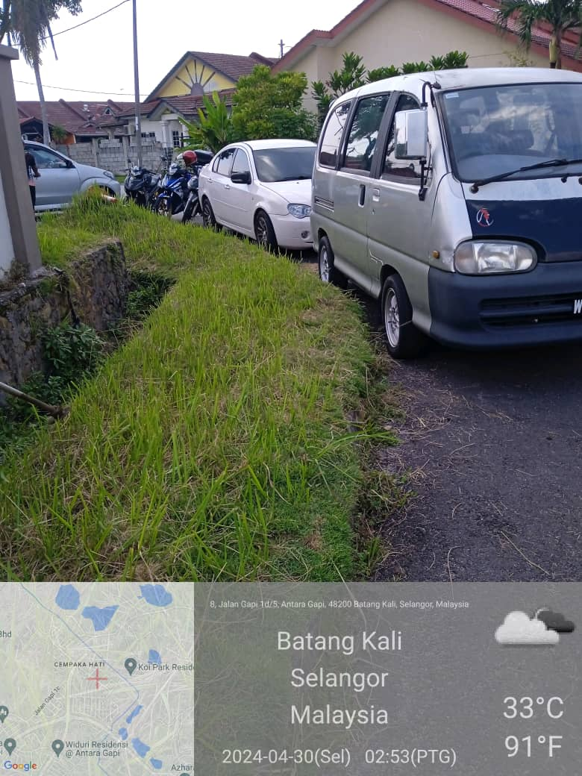

 | Disediakan oleh | : | Nama Penyelia KDEBWM |  |  |  |  | Disediakan oleh |  | : | Pengawas MPHS

